B_ET 기본정보
...
구분 | 비고 | 사번 | 표감 activity mapping
1) Project code | 15916-01-012
2) Project 명 | (주)에뛰드/2025년 회계감사
3) 본부명 | CM Audit 1
4) EL | 최성우 | 170661 | 재무제표기말감사
5) PM | 이창욱 | 280570 | 재무제표기말감사

3. 프로젝트 코드 QRP,RM, EL, PM 시간 정보

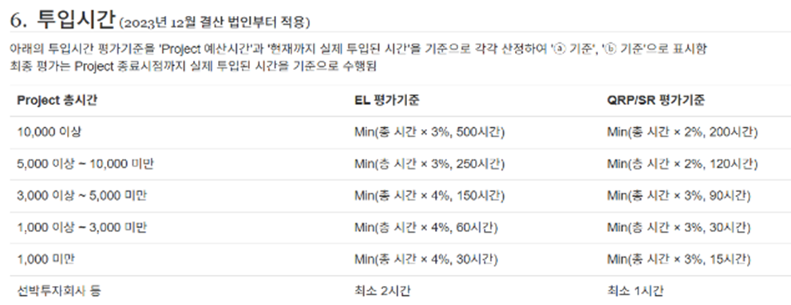
구분 | 시간 | 표감 activity mapping
1) QRP | - | QRP
2) RM/CRS/M&T 등 | - | QC-(RM, ACS, M&T 등)
3) FLDT-EL | 20 | 기타
4) FLDT-PM | 55 | 기타
5) RA-EL,PM | - | SPA_내부통제

F_표준감사시간
15916-01-012 | (주)에뛰드/2025년 회계감사 |  | 22.4% | 500 | 검증 | 0.00 | 0.00 |  |  | Monthly | 1
Project Code | Project Name | TBD | Activity | Location | Name | 사번 | Grade | 숙련도 | 숙련도 고려투입시간 | TotalTime | 2025/04
 |  |  |  |  |  |  |  |  |  |  | 22 days
(필수)프로젝트 코드 입력 | 옵션 | (필수)목록에서 선택 | (필수)목록에서 선택 | (필수)목록에서 선택 | 옵션 | 옵션 | 옵션 | 0.000 | 0.00 | 500.00 | 0.00
EL, PM
15916-01-012 | (주)에뛰드/2025년 회계감사 | N | 재무제표기말감사 | Field |  | 170661 |  |  | 0.00 | 20.00
15916-01-012 | (주)에뛰드/2025년 회계감사 | N | 재무제표기말감사 | Field |  | 280570 |  |  | 0.00 | 55.00
Support Team
15916-01-012 | (주)에뛰드/2025년 회계감사 | Y | QRP | Non-Field |  |  | Partner |  | 0.00 | 0.00
15916-01-012 | (주)에뛰드/2025년 회계감사 | Y | QC-(RM, ACS, M&T 등) | Non-Field |  |  | Director |  | 0.00 | 0.00
15916-01-012 | (주)에뛰드/2025년 회계감사 | Y | SPA_내부통제 | Non-Field |  |  | Senior-Associate |  | 0.00 | 0.00
15916-01-012 | (주)에뛰드/2025년 회계감사 | Y | Fulcrum | Non-Field |  |  | Senior-Associate |  | 0.00 | 0.00
15916-01-012 | (주)에뛰드/2025년 회계감사 | Y | 기타 | Non-Field |  |  | Senior-Associate |  | 0.00 | 4.00
Core
15916-01-012 | (주)에뛰드/2025년 회계감사 | Y | 재무제표기말감사 | Field |  |  | Manager |  | 0.00 | 0.00 | 0.00
15916-01-012 | (주)에뛰드/2025년 회계감사 | Y | 재무제표기말감사 | Field |  |  | Senior-Associate |  | 0.00 | 0.00 | 0.00
15916-01-012 | (주)에뛰드/2025년 회계감사 | Y | 재무제표기말감사 | Field |  |  | Associate |  | 0.00 | 0.00 | 0.00
15916-01-012 | (주)에뛰드/2025년 회계감사 | Y | New Staff | Field |  |  | Associate |  | 0.00 | 0.00 | 0.00
15916-01-012 | (주)에뛰드/2025년 회계감사 | N | 재무제표기말감사 | Field |  | 260666 |  |  | 0.00 | 1.00 | 0.00
15916-01-012 | (주)에뛰드/2025년 회계감사 | N | 재무제표기말감사 | Field |  | 310625 |  |  | 0.00 | 156.00 | 0.00
15916-01-012 | (주)에뛰드/2025년 회계감사 | N | 재무제표기말감사 | Field |  | 330590 |  |  | 0.00 | 132.00 | 0.00
15916-01-012 | (주)에뛰드/2025년 회계감사 | N | 재무제표기말감사 | Field |  | 340644 |  |  | 0.00 | 132.00 | 0.00
 |  |  |  |  |  |  |  |  | 0.00 | 0.00
 |  |  |  |  |  |  |  |  | 0.00 | 0.00
 |  |  |  |  |  |  |  |  | 0.00 | 0.00
 |  |  |  |  |  |  |  |  | 0.00 | 0.00
 |  |  |  |  |  |  |  |  | 0.00 | 0.00
 |  |  |  |  |  |  |  |  | 0.00 | 0.00
 |  |  |  |  |  |  |  |  | 0.00 | 0.00
 |  |  |  |  |  |  |  |  | 0.00 | 0.00
 |  |  |  |  |  |  |  |  | 0.00 | 0.00
 |  |  |  |  |  |  |  |  | 0.00 | 0.00
 |  |  |  |  |  |  |  |  | 0.00 | 0.00
본 시트는 표준감사시간 등록의 편의를 위해 B/C/D 시트에 입력된 값이 수식에 의해 자동 반영되는 시트입니다(Optional)
<표감 사이트에 Excel Import 시 절차>
1) 현재 시트만 새 통합문서로 분리(시트복사)
2) 5행부터 아래 전체 데이터 수식 → 값으로 변환 (수식상태에서 import 불가)
3) 5행부터 아래 전체 데이터 중 사용하지 않는 행 삭제 (0시간도 import됨) (1~4행 삭제X)
4) 저장한 엑셀파일을 표준감사시간 사이트 Budgeting V4 탭 하단 Budget Hour 에서 "Excel Import" 버튼 눌러 임포트
(edit 버튼 누른 상태에서는 import 버튼 보이지 않음)
본 템플릿은 12개월 업무기간&월별 양식이므로, 다른 템플릿으로 필요한 경우 (업무기간이 12개월보다 짧거나 분반기 양식 등)
Budgeting V4 탭 하단 Budget Hour 에서 "Excel Export"눌러 산출된 양식에 본 시트 데이터를 활용하여 입력하시면 됩니다.
<Support Team 부연설명>
Specialist 는 "기타"로 반영되며, 입력한 Grade로 반영됩니다. Grade를 확인해주세요! 인원확정된 경우 TBD "N" 변경하고 사번 입력(Grade는 삭제)
QRP, QC, SPA, Fulcrum은 TBD "Y"인 경우 템플릿상 기재된 Grade와 무관하게 시스템상 정해진 숙련도로 반영됩니다. (단, 템플릿상 Grade 삭제는 X)
QRP, QC, SPA, Fulcrum에서 인원특정하고자 하는 경우, TBD "N" 변경하고 사번 입력(Grade는 빈칸)
QRP, QC, SPA, Fulcrum에서 Grade만 특정하고자 하는 경우 TBD "N" 변경하고 Grade 입력(사번은 빈칸)
 |  |  |  |  |  |  |  |  | 0.00 | 0.00
 |  |  |  |  |  |  |  |  | 0.00 | 0.00
 |  |  |  |  |  |  |  |  | 0.00 | 0.00
 |  |  |  |  |  |  |  |  | 0.00 | 0.00
 |  |  |  |  |  |  |  |  | 0.00 | 0.00
 |  |  |  |  |  |  |  |  | 0.00 | 0.00
 |  |  |  |  |  |  |  |  | 0.00 | 0.00
 |  |  |  |  |  |  |  |  | 0.00 | 0.00
 |  |  |  |  |  |  |  |  | 0.00 | 0.00
 |  |  |  |  |  |  |  |  | 0.00 | 0.00
 |  |  |  |  |  |  |  |  | 0.00 | 0.00
 |  |  |  |  |  |  |  |  | 0.00 | 0.00
 |  |  |  |  |  |  |  |  | 0.00 | 0.00
 |  |  |  |  |  |  |  |  | 0.00 | 0.00
 |  |  |  |  |  |  |  |  | 0.00 | 0.00
 |  |  |  |  |  |  |  |  | 0.00 | 0.00
 |  |  |  |  |  |  |  |  | 0.00 | 0.00
 |  |  |  |  |  |  |  |  | 0.00 | 0.00
 |  |  |  |  |  |  |  |  | 0.00 | 0.00
 |  |  |  |  |  |  |  |  | 0.00 | 0.00
 |  |  |  |  |  |  |  |  | 0.00 | 0.00
 |  |  |  |  |  |  |  |  | 0.00 | 0.00
 |  |  |  |  |  |  |  |  | 0.00 | 0.00
 |  |  |  |  |  |  |  |  | 0.00 | 0.00
 |  |  |  |  |  |  |  |  | 0.00 | 0.00
 |  |  |  |  |  |  |  |  | 0.00 | 0.00
 |  |  |  |  |  |  |  |  | 0.00 | 0.00
 |  |  |  |  |  |  |  |  | 0.00 | 0.00
 |  |  |  |  |  |  |  |  | 0.00 | 0.00
 |  |  |  |  |  |  |  |  | 0.00 | 0.00
 |  |  |  |  |  |  |  |  | 0.00 | 0.00
 |  |  |  |  |  |  |  |  | 0.00 | 0.00
 |  |  |  |  |  |  |  |  | 0.00 | 0.00
...

